Sheet1
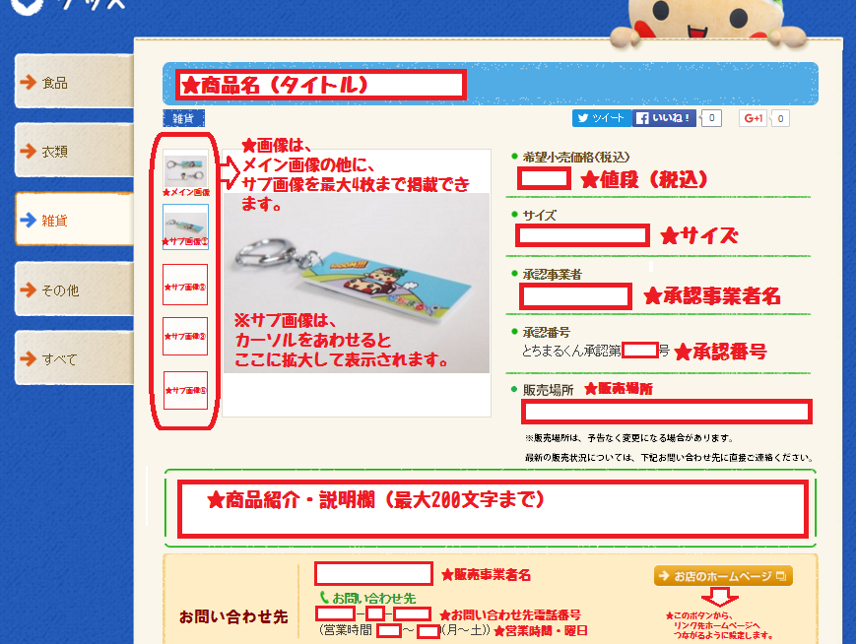
 | とちまるくんホームページグッズ掲載情報入力シート
 | とちまるくんのホームページへグッズ掲載をご希望される方は以下のシートにグッズ情報を入力してください。
 | ■商品情報 入力欄
 | 項目名 | 入力欄 | 入力例・説明
 | 商品名 |  | 例）とちまるくんお菓子
 | 希望小売価格（税込） |  | 半角入力 （円・¥表記なし） 例）1200 ※サイズ等によって価格が異なる場合は、「商品紹介・説明」欄に詳細を入力。
 | サイズ （寸法・容量等） |  | 半角入力 例）21ｃｍ×20ｃｍ×5ｃｍ Mサイズ等 ※サイズがない場合には未記入 ※サイズによって価格が異なる場合は、「商品紹介・説明」欄に詳細を入力。
 | カラー |  | 例）レッド、ブルー、ブラック ※カラーバリエーションがない場合は未記入 |  | カテゴリープルダウン使用
 | 承認事業者 （製造販売元） |  | 承認事業者名（製造販売元）を入力 例）株式会社●●●● |  | 食品
 | 承認番号 | とちまるくん承認第●●●●●●号 | 通知した承認番号を半角入力 例）とちまるくん承認第●●●●●●号 |  | 衣類
 | カテゴリー |  | 「食品」・「衣類」・「雑貨」・「その他」の中から選択 例）食品 |  | 雑貨
 | 販売場所 |  | 販売している場所を入力 例）道の駅●●、県内のサービスエリア等、自社ホームページ等
 | 商品紹介・説明 |  | 商品紹介・説明・販売している場所等を最大200文字まで。 例1）とちまるくんのお顔がプリントされたかわいらしいお菓子です。●●や●●などで、販売されています。 例2）いちご味、ぶどう味、ぎょうざ味の３種類です。 例3）Sサイズ（15㎝×15㎝）は108円、Mサイズ（21㎝×20㎝）は216円、Lサイズ（30㎝×25センチ）は324円 |  | その他
 | 文字数 （商品紹介・説明） | 0

 | ■お問い合わせ先 入力欄
 | グッズ情報の下の部分に記載し、お客様がお電話でお問い合わせをする際に使います。
 | 項目名 | 入力欄 | 入力例・説明
 | 承認事業者 （製造販売元） |  | 承認事業者名（製造販売元）を入力 例）株式会社●●●● ※正式企業名で入力 (株)は株式会社として入力してください。
 | 電話番号 （お問い合わせ先） | ●●●-●●●-●●●● | 市外局番から入力。半角ハイフンあり。 例）●●●-●●●-●●●●
 | 営業時間 |  | 例） 10:00～18:00（平日) 10:00～15:00（土日祝）
 | URL |  | 例)http://tochimarukun.jp/ リンクをはります。 ※HP等がない場合には未入力

＜画像についての注意点＞
□最低300pix × 200pix以上 タテヨコ比 1.5M未満 のサイズであること
□背景は、シンプルなもので無地、白系または商品が映える背景色であること
□ピントが合っているもの
□周囲の影がうつりこんでいないもの
□商品が反射する素材の場合、光の反射や人のうつりこみがないもの
透明ケースで梱包されている商品についても、反射する場合がありますので取り出して撮影してください。
□箱やパッケージなどで、包装されている商品については、中身を分かるように撮影してください
（※画像は、メイン画像の他に、サブ画像を最大4枚まで掲載できます。）
□衣類等の場合は、商品のみの画像のほかに実際に着用している画像（マネキン等）があると、
閲覧者は商品をイメージしやすいです
 | ■商品画像について
 | ・掲載する商品画像については、下記の注意点を確認し、ご用意ください。 ・ご用意できたのち、入力した「グッズ掲載情報入力シート」と併せてメールでお送りください。 （データ容量が大きい場合は、「大容量ファイル転送サービス」等をご利用ください。） ・送付いただいた画像は、そのまま掲載させていただきます。 ・画像は、メイン画像の他に、サブ画像を最大4枚まで掲載できます。 複数枚の画像を掲載したい場合には、メイン画像とサブ画像が分かるようファイル名をつけてください。（ファイル名は「半角英数」にてお願いいたします。）
 |  |  |  | i

ホームページグッズ掲載情報入力シート・画像送付先
栃木県庁地域振興課 元気ニコニコ室 宛
tochimarukun-2525@dream.jp

①
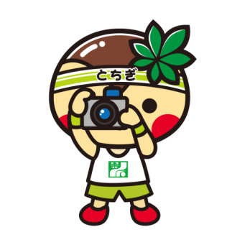

②
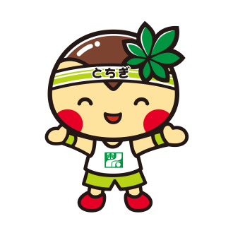
③

「ホームページグッズ掲載情報入力シート」を入力して、画像といっしょにメールに添付して送信。
商品写真を撮る
元気ニコニコ室で情報を確認し、ホームページに掲載！

■とちまるくんホームページ掲載イメージ

